PORTADA
REPRODUCION DE LOS
ANIMALES

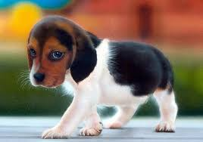
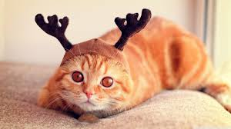

POR
cintia cardona

 | grado

 | 9°2

INTRODUCION
JUEGO DE PREGUNTAS ( reproducion d elos animales)

MIRE LA PREGUNTA | ¿Cómo SE REPRODUCEN LOS ANIAMLES?
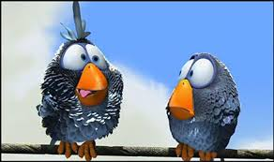

haz clik en la celda en blanco |  | B.sexual

Iniciar
seleciona la respuesta correcta

1
¿LA FECUNDACIÓN EXTERNA TIENE LUGAR EN ?

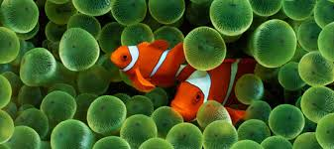

 |  | te equivocastes

 |  | CONTADOR: | 0

 |  | A.el aire

TE EQUIVOCASTE!!! |  | TE EQUIVOCASTE!!!

Anterior
Siguiente

CONTADOR: | 0

2
¿COMO SE LLAMA LA REPRODUCION ASEXUAL EN LA QUE EL NUEVO SER SE FORMA A PARTIR DE UNA PARTE DE ANIMAL

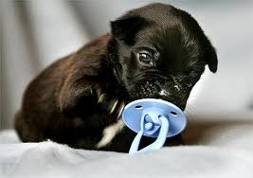

 |  | te equiocastes

 |  | CONTADOR: | 0

 |  | B.paticipacion

TE EQUIVOCASTE!!! |  | TE EQUIVOCASTE!!!

Anterior
Siguiente

CONTADOR: | 0

3
Cuando el animal produce un abultamiento llamado yemas, que se desprenden y dan lugar a un ser identico. ¿a esto se le llama?

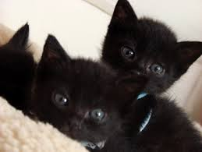

 |  | muy bien

 |  | CONTADOR: | 1

 |  | A.gemacion

TE EQUIVOCASTE!!! |  | TE EQUIVOCASTE!!!

Anterior
Siguiente

CONTADOR: | 0

4
¿LA REPRODUCCIÓN DE LOS VERTEBRADOS ES ?

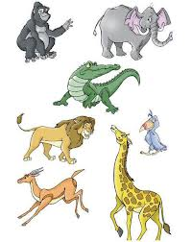

 |  | te equiocastes

 |  | CONTADOR: | 0

 |  | A.asexual

TE EQUIVOCASTE!!! |  | TE EQUIVOCASTE!!!

Anterior
Siguiente

CONTADOR: | 0

5
Algunos animales tienen un aspecto cuando nacen y otro muy distinto cunado son adultos ¿las fases de transformacion por las que pasan son?

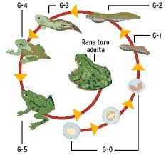

 |  | te equiocastes

 |  | CONTADOR: | 0

 |  | D.simbiosis

TE EQUIVOCASTE!!! |  | TE EQUIVOCASTE!!!

Anterior
Siguente

CONTADOR: | 0

6
¿Los animales que tienen los dos sexos a la vez se llaman?

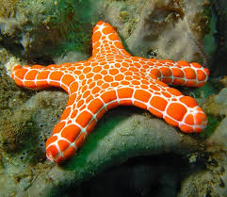

 |  | te equiocastes

 |  | CONTADOR: | 0

 |  | A.unisexuales

TE EQUIVOCASTE!!! |  | TE EQUIVOCASTE!!!

Anterior
Siguiente

CONTADOR: | 0

7
¿ cuales son los tipos de reproducion sexual?

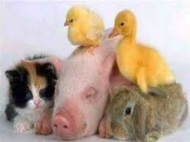

 |  | te equiocastes

 |  | CONTADOR: | 0

 |  | C.fjoja y fuerte

TE EQUIVOCASTE!!! |  | TE EQUIVOCASTE!!!

Anterior
Siguiente

CONTADOR: | 0

8
¿ el tipo de fecundacion que se produce en el exterior del cuerpo de las hembras, se da en...?



 |  | muy bien

 |  | CONTADOR: | 1

 |  | C.peces y anfibios

TE EQUIVOCASTE!!! |  | TE EQUIVOCASTE!!!

Anterior
Siguiente

CONTADOR: | 0

9
¿los animales que tienen solo un sexo (masculino o femnino) son?

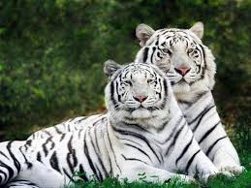

 |  | muy bien

 |  | CONTADOR: | 1

 |  | B.unisexuales

TE EQUIVOCASTE!!! |  | TE EQUIVOCASTE!!!

Anterior
Siguiente

CONTADOR: | 0

10
3 animales oviparos

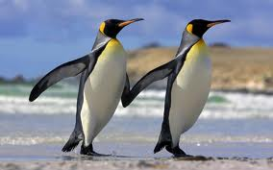

 |  | te equiocastes

 |  | CONTADOR: | 0

 |  | B.pato,aves y jirafa

TE EQUIVOCASTE!!! |  | TE EQUIVOCASTE!!!

Anterior
Siguiente

CONTADOR: | 0

11
3 animales viviparos

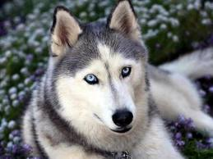

 |  |  | te equiocastes

 |  |  | CONTADOR: | 0

 |  | B.murcielago,vaca y pingüino

TE EQUIVOCASTE!!! |  |  | TE EQUIVOCASTE!!!

Anterior
Siguiente

CONTADOR: | 0

12
¿Cuales se reproducen por huevos?

 |  | te equiocastes

 |  | CONTADOR: | 0

 |  | B.ballena y boha

TE EQUIVOCASTE!!! |  | !!!")

Anterior
Siguiente

CONTADOR: | 0

13
cual de estos animales es mamifero?

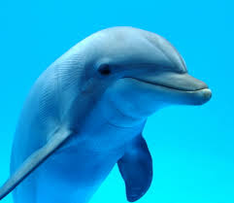

 |  |  | te equiocastes

 |  |  | CONTADOR: | 0

 |  | A.pinguino y murcielago

TE EQUIVOCASTE!!! |  |  | TE EQUIVOCASTE!!!

Anterior
Siguiente

CONTADOR: | 0

14
2 animales que sean mamiferos y a la vez oviparos



 |  | te equiocastes

 |  | CONTADOR: | 0

 |  | A.vaca y pingüino

TE EQUIVOCASTE!!! |  | TE EQUIVOCASTE!!!

Anterior
Siguiente

CONTADOR: | 0

15
¿en este tipo de reproducion un solo progenitor y no hay celulas especialisadas?

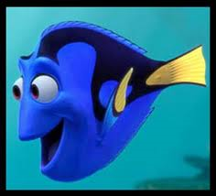

 |  | te equiocastes

 |  | CONTADOR: | 0

 |  | A.sexual

TE EQUIVOCASTE!!! |  | TE EQUIVOCASTE!!!

Anterior
Siguiente

CONTADOR: | 0

16
¿que tipo de reproducion es propia de muchas plantas, animales y humanos?

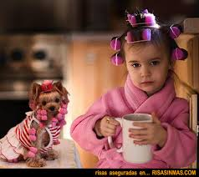

 |  | te equiocastes

 |  | CONTADOR: | 0

 |  | C.bipartacion

TE EQUIVOCASTE!!! |  | TE EQUIVOCASTE!!!

Anterior
Siguiente

CONTADOR: | 0

17
¿que animales se reproducen sexualmente?

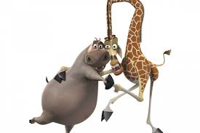

 |  | te equiocastes

 |  | CONTADOR: | 0

 |  | B.caracoles y almejas

TE EQUIVOCASTE!!! |  | TE EQUIVOCASTE!!!

Anterior
Siguiente

CONTADOR: | 0

18
las etapas del ciclo vital o biologico de un individuo son...

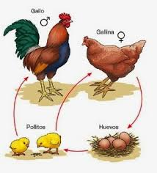

 |  | te equiocastes

 |  | CONTADOR: | 0

 |  | A.desarrollo embironario,regeneracion y fecundacion

TE EQUIVOCASTE!!! |  | TE EQUIVOCASTE!!!

Anterior
Siguiente

CONTADOR: | 0

19
¿la regeneracion es?

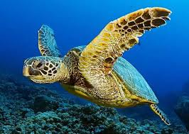

 |  | muy bien

 |  | CONTADOR: | 1

 |  | D.es una fase del ciclo biologico

TE EQUIVOCASTE!!! |  | TE EQUIVOCASTE!!!

Anterior
Siguiente

CONTADOR: | 0

20
¿la fecundacion interna es ?

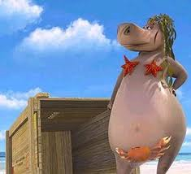

 |  | te equiocastes

 |  | CONTADOR: | 0

 |  | B.es necesario la copulacion

TE EQUIVOCASTE!!! |  | TE EQUIVOCASTE!!!

Anterior
Ver Resultado

CONTADOR: | 0

RESULTADO
TU RESULTADO ES

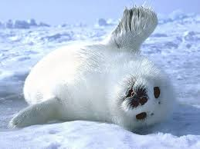

Total | 4 | Respuestas buenas | 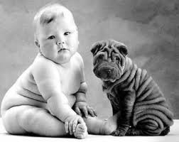

Repetir el ejercicio

Definiciones
Listado de palabras para desplegar en las listas de cada imagen
Para1 | Para2 | Para3 | Para4 | Para5 | Para6 | Para7 | Para8 | Para9 | Para10 | Para11 | Para12 | Para13 | Para14 | Para15 | Para16 | Para17 | Para18 | Para19 | Para20
Pollo | Selva | Bombillo | Torta | Moto | Patines | Fútbol
Perro | Bosque | Toma Corriente | Serpentina | Automóvil | Bicicleta | Baloncesto
Vaca | Mar | Lámpara | Pastel | Avión | Arco y Flecha | Natación
Mico | Desierto | Cables | Bomba | Barco | Balón | Boxeo
Cóndor | Termales | Electricidad | Bandera | Submarino | Bola | Paracaidismo

Llene todas las Columnas con 5 palabras de acuerdo al ejercicio que vaya a desarrollar
Recuerde: una opcion Buena y cuatro malas.

